Visualizaciones
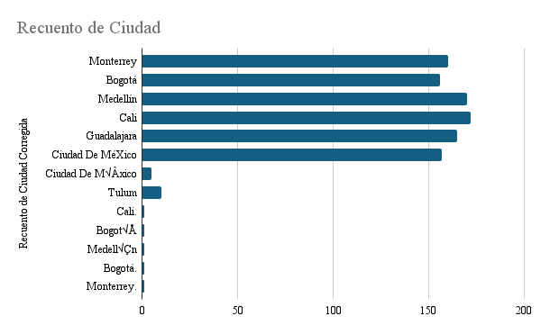

Fecha de venta

